Sheet1
成绩证明（入国管理局提出用）申请表

致： J-cert生活职能日本语检定 中国统括事务局 |  |  |  |  |  |  |  |  |  |  |  |  |  | E-mail发送至： |  |  |  |  | certify@j-cert.cn

收件人姓名： |  |  |  |  | 详细地址：
收件人电话： |  |  |  | 希望邮寄方式： |  | □ | 顺丰 |  | □ | 中通 |  | □ | 韵达 |  | □ | 邮局 | □ | 以上快递均可

No. | 考试日期 | 11位准考证号 | 姓名大写拼音 |  |  |  |  |  | 性别 |  | 出生年月日 |  |  |  | 国籍 |  | 身份证号
例 | 2017-05-28 | 86221200001 | ZHANG SAN |  |  |  |  |  | 男 |  | 1990-01-01 |  |  |  | CHINA |  | 220102199001011234
1 |  |  |  |  |  |  |  |  |  |  |  |  |  |  | CHINA
2 |  |  |  |  |  |  |  |  |  |  |  |  |  |  | CHINA
3 |  |  |  |  |  |  |  |  |  |  |  |  |  |  | CHINA
4 |  |  |  |  |  |  |  |  |  |  |  |  |  |  | CHINA
5 |  |  |  |  |  |  |  |  |  |  |  |  |  |  | CHINA
6 |  |  |  |  |  |  |  |  |  |  |  |  |  |  | CHINA
7 |  |  |  |  |  |  |  |  |  |  |  |  |  |  | CHINA
8 |  |  |  |  |  |  |  |  |  |  |  |  |  |  | CHINA
9 |  |  |  |  |  |  |  |  |  |  |  |  |  |  | CHINA
10 |  |  |  |  |  |  |  |  |  |  |  |  |  |  | CHINA
11 |  |  |  |  |  |  |  |  |  |  |  |  |  |  | CHINA
12 |  |  |  |  |  |  |  |  |  |  |  |  |  |  | CHINA
13 |  |  |  |  |  |  |  |  |  |  |  |  |  |  | CHINA
14 |  |  |  |  |  |  |  |  |  |  |  |  |  |  | CHINA
15 |  |  |  |  |  |  |  |  |  |  |  |  |  |  | CHINA
 |  |  |  |  |  |  |  | 合计： |  |  | 0 |  | 人，应支付费用： |  |  |  | ¥- |  |  | 元。
说明： 成绩证明的申请费用为每份70元人民币（包含快递费）。 如未选择希望邮寄方式，则默认以韵达快递或邮局EMS发送。

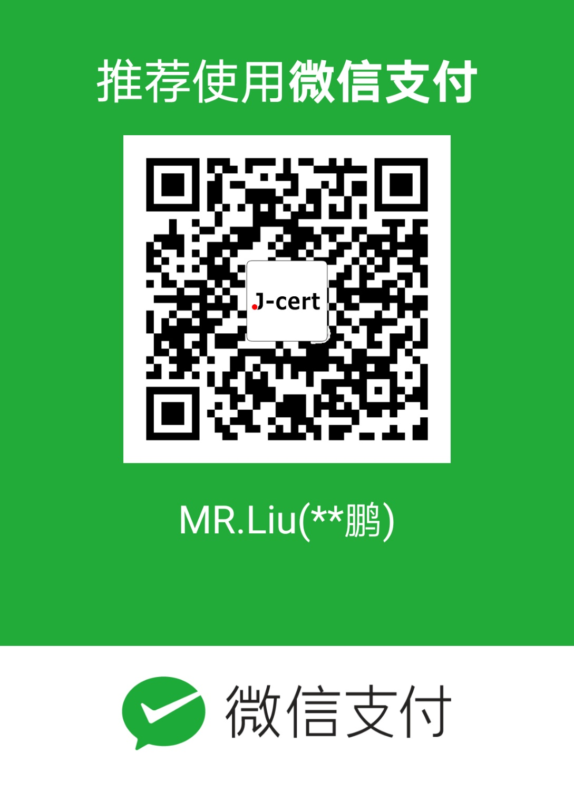
 |  |  |  |  |  |  |  |  |  |  | 付款说明：
 |  |  |  |  |  |  |  |  |  |  | 请用微信扫秒左侧的二维码支付成绩证明申请
 |  |  |  |  |  |  |  |  |  |  | 费用。支付时请在备注栏内输入收件人电话号
 |  |  |  |  |  |  |  |  |  |  | 码或将支付成功的页面截图与申请表一起发送
 |  |  |  |  |  |  |  |  |  |  | 给我们，以方便我们核实您的汇款状态。

 |  |  |  |  |  |  |  |  |  |  | 收到汇款后，我们将在三个工作日内将成绩证
 |  |  |  |  |  |  |  |  |  |  | 明寄给您。

 |  |  |  |  |  |  |  |  |  |  | 咨询电话：

 |  |  |  |  |  |  |  |  |  |  | 0431-81975511 （周一至周五 8点-17点）

 |  |  |  |  |  |  |  |  |  |  | 189-4651-2277 （工作时间外或节假日）

